Biociclismo
 |  |  |  | BIOMECANICA Y CICLISMO v7

 |  |  |  | No toques los campos amarillos

 |  | Datos ciclista: |  | (Hay que rellenar los 2campos en verde y no tocar nada mas)

 |  | Entrepierna: | 81.0 cm |  | Codo Dedo Corazon | 49.0 cm | (Medir desde el codo por detrás del brazo)

 |  | (Los campos se rellenan automáticamente, no tocarlos)

Talla (Carretera) |  | Talla (BTT):
Horiz |  |  |  | Manillares planos (medir al centro del manillar)
55.5 cm |  | 17.8 pulg |  | Carretera | 53.0 cm
Vertical
52.7 cm |  | 45.3 cm |  | Montaña | 54.7 cm |  |  | Diferencia altura manillar: | 6.6±1 cm

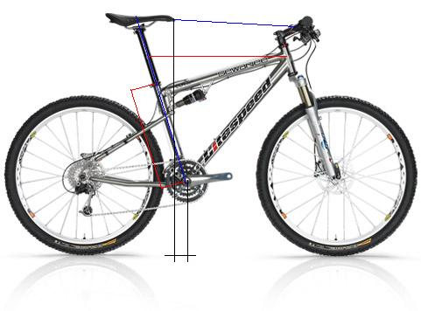

72.1 cm
(+-1cm)
(Según cala)

A regular por el usuario metro en mano |  |  |  | Retroceso sillín: | 6.6 cm

Tallazapatos |  | 46.0 cm | (Rellena campo en verde)
Longitud bielas |  | 172.8 cm | Longitud de bielas
TALLAJE CARRETERA
Tallaje carretera horizontal |  | (Se mide en horizontal desde la union del tubo direccion con el horizontal hasta el centro de la tija)

Tallaje carretera vertical |  | (Se mide desde el eje pedalier hasta la horizontal resultante de la medida anterior)
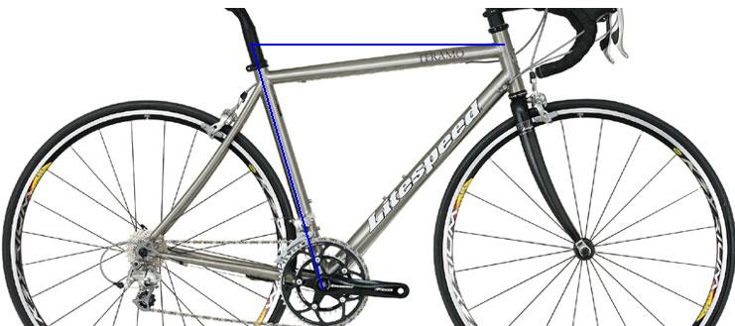
Talla hori. |  |  |  |  |  | Talla vertical
55.5 cm |  |  |  |  |  | 52.7 cm
(es mas importante)

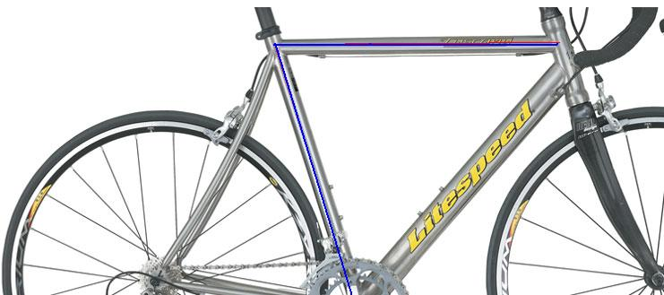

 |  | (En cuadros rectos se mide sobre los tubos según lineas azules)
(Nota:Altura de sillin y distancia sillin manillar son iguales que en btt)

Nota3: Debido al diferente tallaje de los fabricantes no debes fijarte en el numero de la talla que da el fabricante y si en las medidas reales
. En caso de duda prevalece el tallaje horizontal

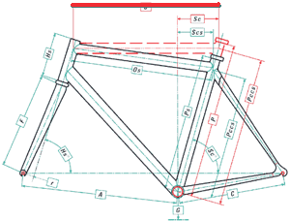
Calculo longitud potencia (Sillin anclado en el centro de los railes) |  |  |  |  |  |  |  |  |  | 58.0
(Hay que rellenar solo los campos en verde)
Longitud sillin |  |  | 28.0 cm
Talla horizontal real= |  |  | 58.2 cm | No modificable, propia de la bici

Longitud de potencia ideal= |  | Carretera | 8.8 cm | Tija anclaje recto (Thomson)
Longitud de potencia ideal= |  | Montaña | 10.5 cm

Longitud de potencia ideal = |  | Carretera | 7.1 cm | Tija anclaje retrasado
 |  | Montaña | 8.8 cm
*Nota: En caso de que la potencia sea menor de 9
( no se venden en todas marcas) adelantamos el sillin la diferencia, hasta 1,5 cm
pero sin perder la plomada del sillin

Consejos ajuste Sillin Calas

Calas: Las calas del pedal tienen que coincidir con el eje de flexion del pie, en la parte mas exterior del dedo pulgar
Sillin: El sillin debe ponerse horizontal completamente con la ayuda de un nivel, si tienes problemas prostaticos baja la punta 1.5 cm
Sillin: El ancho del sillin tiene que coincidir con tu anchura de isquiones, para medirla coge un folio y sientate en una silla con acolchado medio
La marca de los isquiones queda en el folio, mide la distancia entre ambos para saber tu talla de sillin

TALLAJE SILLIN APROXIMADO (En funcion de la talla de slips, personas sin sobrepeso severo)
Talla S=130 |  | (Casi todos los modelos de competicion del mercado)
Talla M=143 mm |  | (Specialized BG 143 (Rival Toupe Avatar etc), Selle Italia Prolink Selle I. SLK, WTB Rocket)
Talla L-XL=155 mm |  | (Selle Italia Max, Terry Max Fly, Specialized BG (Alias, Avatar 155)
(Es muy importante elegir tu talla optima)

Flujo sanguineo en el perineo sentado sobre el sillin (100% equivale a estar de pie) |  |  |  |  |  | (Revista Tour Alemania)

Specialized BG2 (Avatar) 89% |  |  | (Existe en todas las tallas) |  |  |  |  | www.specialized.com
Selle Italia SLR Gel Flow 82% |  |  | (130 mm) |  |  |  |  | www.selleitalia.com
AX Lightness Sprint 66% |  |  | (130 mm)
Selle Italia SLR Carbonio 65% |  |  | (130 mm)
Selle Italia Flite 65% |  |  | (130 mm)
San Marco Era Arrowhead 54% |  |  | (130 mm)
San Marco Aspide FX 53% |  |  | (130mm)
Tune Speedneedle 41% |  |  | (130 mm)
Fizik Aliante 40% |  |  | (143mm)
Fizik Arione 27% |  |  | (143 mm)
San Marco Rolls 7% |  |  | (143 mm)

Consejos desarrollos carretera
Desarrollo optimo Carretera (Nivel medio-alto)
50-34 x (11-27) |  | (26% mas facil en montaña, 5% mas duro en llano sobre el desarrollo convencional 52-39x /12-23))
Desarrollo optimo Carretera (Nivel Bajo)
52-42-30 x (12-27) (Triple plato)

Calculador desarrollos |  |  | (Mas metros por pedalada desarrollo mas duro)
(Hay que rellenar solo los campos en verde)
Metros/pedalada |  | Plato | Piñon
9.8 m |  | 50 | 11

Estudio Compact /Desarrollo normal
Montaña |  | Plato | Piñon | m/pedalada | Nivel dificultad
39x23 |  | 39 | 23 | 3.7 m
34x27 |  | 34 | 27 | 2.7 m | -26%

Llano
52x12 |  | 52 | 12 | 9.4 m
50x12 |  | 50 | 12 | 9.0 m | -4%

Estudio Doble-Triple plato montaña
29x34 |  | 29 | 34 | 1.8 m
22x32 |  | 22 | 32 | 1.5 m | -19%

Tu Comparador de desarrollos |  |  |  | (Compara tus desarrollos rellenando los campos en verde)
 |  | Plato | Piñon | m/pedalada | Nivel dificultad
Desarrollo 1 |  | 30 | 27 | 2.4 m
Desarrollo 2 |  | 34 | 30 | 2.5 m | 2%

Entrenamiento con pulsometro
(Introduce tu edad) |  | Umbral aerobico |  | FC.Max
Edad | 35 | 165 puls |  | 185 puls
 |  | Minimo | Maximo
Intensidad baja |  | 99 puls | 115 puls | Calentamiento
Intensidad media |  | 115 puls | 149 puls | Entrenamiento aerobico (fondo)
Rendimiento |  | 149 puls | 165 puls | Consumo calorico maximo (sin deficit oxigeno)
Zona Roja Anaerobica |  | 165 puls | 185 puls | Deficit de oxigeno (agujetas desfallecimientos)

Dudas cuestiones y sugerencias
ForoMTB |  | http://www.foromtb.com/showthread.php?t=55872

